расписание (1 модуль)
Расписание учебных занятий обучающихся Академии психологии и педагогики ЮФУ на 2 полугодие 2024-2025 уч.г. |  |  |  | 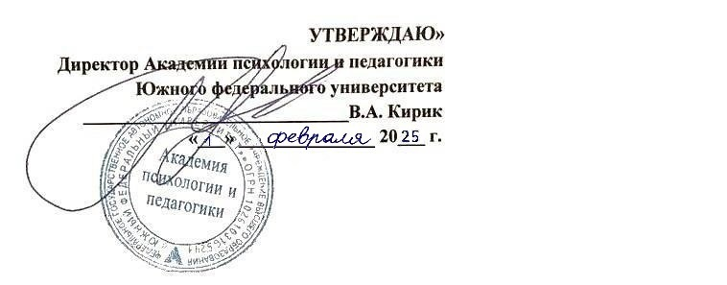

день недели | время проведения | уровень образования | БАКАЛАВРИАТ
 |  | направление подготовки | 37.03.01 Психология
 |  | форма обучения | ОЧНАЯ ФОРМА ОБУЧЕНИЯ
 |  | курс | 2 курс
 |  | группа | 23ПП-37.03.01.01-о1 |  | 23ПП-37.03.01.01-о2
 |  |  | 1 модуль 4 семестра (8.02-5.04.2025)
ПОНЕДЕЛЬНИК | 9.50-11.25 | наименование дисциплины | Психология личности |  | Психология личности
 |  | Ф.И.О. преподавателя | доц. Гвоздева Д.И. |  | доц. Гвоздева Д.И.
 |  | вид занятия | лекция (10.02-31.03) |  | лекция (10.02-31.03)
 |  | аудитория | дистанционный формат |  | дистанционный формат
 | 11.55-13.30 | наименование дисциплины | Курсовая работа // Социальная психология |  | Курсовая работа // Социальная психология
 |  | Ф.И.О. преподавателя | ст.пр. Ким А.Э. // проф. Лабунская В.А., ст.пр. Попова Л.В. |  | ст.пр. Ким А.Э. // проф. Лабунская В.А., ст.пр. Попова Л.В.
 |  | вид занятия | консультация (10.02) // консультация (17.02-31.03) |  | консультация (10.02) // консультация (17.02-31.03)
 |  | аудитория | дистанционный формат |  | дистанционный формат
 | 13.45-15.20 | наименование дисциплины | Курсовая работа // Основы нейрофизиологии и психофизиологии |  | Курсовая работа // Основы нейрофизиологии и психофизиологии
 |  | Ф.И.О. преподавателя | ст.пр. Ким А.Э. // проф. Бабенко В.В. |  | ст.пр. Ким А.Э. // проф. Бабенко В.В.
 |  | вид занятия | консультация (10.02) // консультация (17.02-31.03) |  | консультация (10.02) // консультация (17.02-31.03)
 |  | аудитория | дистанционный формат |  | дистанционный формат
 | 15.50-17.25 | наименование дисциплины | Основы нейрофизиологии и психофизиологии |  | Основы нейрофизиологии и психофизиологии
 |  | Ф.И.О. преподавателя | проф. Бабенко В.В. |  | проф. Бабенко В.В.
 |  | вид занятия | консультация (17.02-31.03) |  | консультация (17.02-31.03)
 |  | аудитория | дистанционный формат |  | дистанционный формат
ВТОРНИК | 11.55-13.30 | наименование дисциплины | Социальная психология |  | Социальная психология
 |  | Ф.И.О. преподавателя | проф. Лабунская В.А. |  | проф. Лабунская В.А.
 |  | вид занятия | лекция (11.02-1.04) |  | лекция (11.02-1.04)
 |  | аудитория | проспект Нагибина, 13, ауд. 104 |  | проспект Нагибина, 13, ауд. 104
 | 13.45-15.20 | наименование дисциплины | Социальная психология |  | Социальная психология
 |  | Ф.И.О. преподавателя | проф. Лабунская В.А. |  | проф. Лабунская В.А.
 |  | вид занятия | лекция (11.02-1.04) |  | лекция (11.02-1.04)
 |  | аудитория | проспект Нагибина, 13, ауд. 104 |  | проспект Нагибина, 13, ауд. 104
СРЕДА | 9.50-11.25 | наименование дисциплины | Социальная психология |  | Основы нейрофизиологии и психофизиологии
 |  | Ф.И.О. преподавателя | ст.пр. Попова Л.В. |  | доц. Столетний А.С.
 |  | вид занятия | практическое занятие (19.02-2.04) |  | практическое занятие (19.02-2.04)
 |  | аудитория | проспект Нагибина, 13, ауд. 512 |  | проспект Нагибина, 13, ауд. 233
 | 11.55-13.30 | наименование дисциплины | Основы нейрофизиологии и психофизиологии |  | Социальная психология
 |  | Ф.И.О. преподавателя | доц. Столетний А.С. |  | ст.пр. Попова Л.В.
 |  | вид занятия | практическое занятие (19.02-2.04) |  | практическое занятие (19.02-2.04)
 |  | аудитория | проспект Нагибина, 13, ауд. 233 |  | проспект Нагибина, 13, ауд. 512
ЧЕТВЕРГ | 11.55-13.30 | наименование дисциплины | Основы нейрофизиологии и психофизиологии |  | Основы нейрофизиологии и психофизиологии
 |  | Ф.И.О. преподавателя | проф. Бабенко В.В. |  | проф. Бабенко В.В.
 |  | вид занятия | лекция (13.02-27.03) |  | лекция (13.02-27.03)
 |  | аудитория | проспект Нагибина, 13, ауд. 104 |  | проспект Нагибина, 13, ауд. 104
 | 13.45-15.20 | наименование дисциплины | Психология личности |  | Психология личности
 |  | Ф.И.О. преподавателя | преп. Медведева А.С. |  | ст.пр. Ким А.Э.
 |  | вид занятия | лабораторное занятие (13.02-3.04) |  | практическое занятие (13.02-3.04)
 |  | аудитория | проспект Нагибина, 13, ауд. 510 (13.02-6.03), проспект Нагибина, 13, ауд. 519 (13.03-3.04) |  | проспект Нагибина, 13, ауд. 511
 | 15.50-17.25 | наименование дисциплины | Психология личности |  | Психология личности
 |  | Ф.И.О. преподавателя | ст.пр. Ким А.Э. |  | преп. Медведева А.С.
 |  | вид занятия | практическое занятие (13.02-3.04) |  | лабораторное занятие (13.02-3.04)
 |  | аудитория | проспект Нагибина, 13, ауд. 511 |  | проспект Нагибина, 13, ауд. 510
ПЯТНИЦА |  | наименование дисциплины | Иностранный язык
 |  | Ф.И.О. преподавателя
 |  | вид занятия | практическое занятие в языковой группе соответствующего уровня
 |  | аудитория | дистанционный формат
СУББОТА |  | наименование дисциплины | МУАМ
 |  | Ф.И.О. преподавателя
 |  | вид занятия | занятия в команде в соответствии с закреплением
 |  | аудитория | дистанционный формат

7.04-12.04.2025 |  | неделя академической мобильности

примечание: |  | занятия по "Дисциплинам физической культуры и спорта" проводятся вне расписания занятий в рамках секций

